상품제안서
시크론 그라데이션 매직핸들 초경량 6단 6K UV 미니 양우산 UPF50+ | 상품코드: F31635

 |  |  |  |  |  |  | 02-412-0044 | www.easy1.co.kr
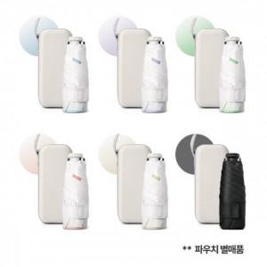

【상세/제작정보】 | 파우치(별매품): 800원(vat별도)

【인쇄/포장옵션】 | 실크, 레이저 / OPP/종이케이스

【공급단가】 | 수량 | 50~ | 100~ | 500~ | 1,000~ | 2,000~
*VAT별도 | 단가 | 7,950원 | 7,820원 | 7,630원 | 7,440원 | 7,310원

【상품 URL】 | https://easy1.co.kr:443/src/goods_detail.php?gdno=31635

